10
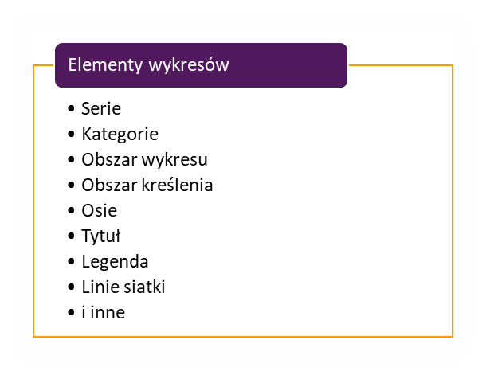

Klient | Ilość | Wartość
WPS | 35,367 | 67,137
SHL | 48,019 | 13,470
TAKO | 23,121 | 17,471
DRA | 32,568 | 62,564
POST | 63,390 | 43,765
Zestawienie 2021

